INSTRUKTION
SWING - METOD FÖR VIKTNING AV KRITERIER VID MULTIKRITERIEANALYS (MCA)

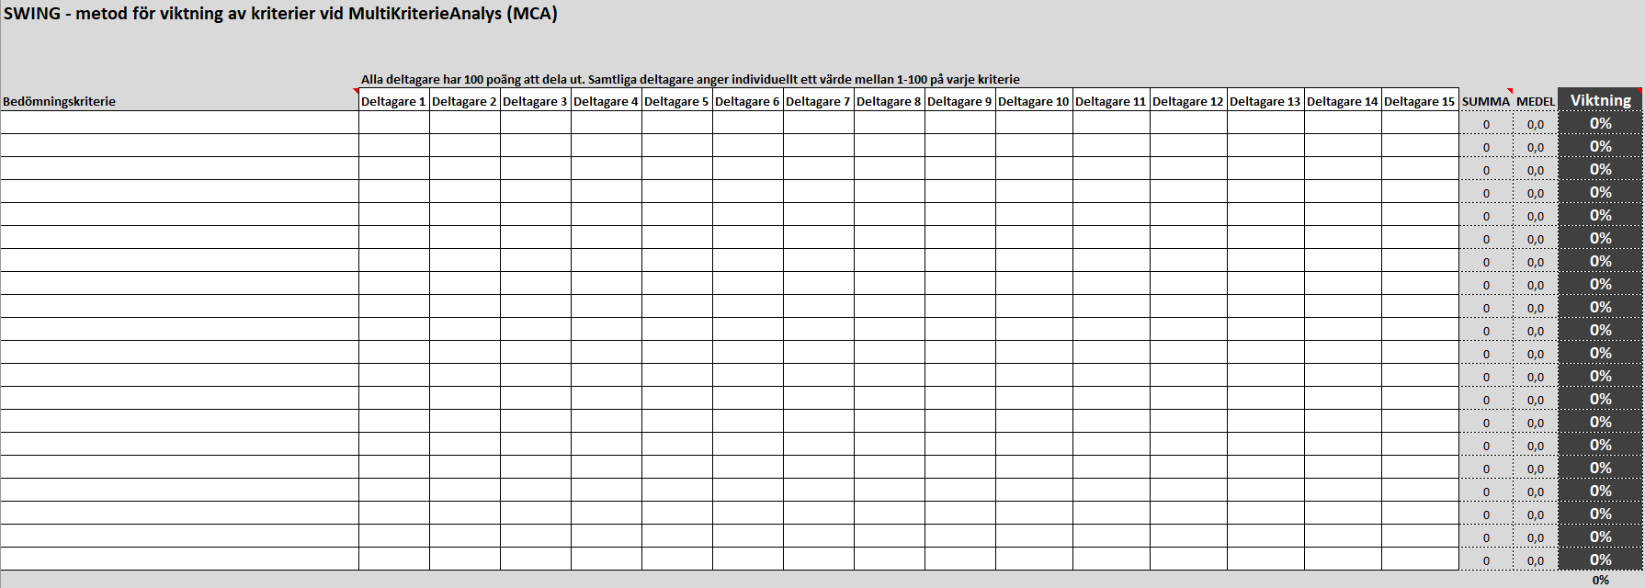
1
3
4

1 Lägg in utvalda kriterier. OBS! Kriterierna bör inte vara beroende av eller påverkas av ett annat kriterie.
2 Alla deltagare har 100 poäng att dela ut per kriterie. Samtliga deltagare ska individuellt värdera hur viktig varje kriterie är med ett värde mellan 1-100. OBS! Minst tre deltagare krävs.
3 Lägg in varje deltagares värderingar på respektive kriterie.
4 Resultatet, respektive kriteries viktning, visas med %-siffra. Dessa siffror kan användas i multikriterieanalysen.

